Đăng nhập
Project Name | XÂY DỰNG HỆ THỐNG QUẢN LÝ VÀ KIỂM DUYỆT VĂN BẢN TÍCH HỢP CHỮ KÝ SỐ VỚI THUẬT TOÁN RSA
Module Code | Đăng nhập
 | Hoàn thành | Lỗi | Chưa kiểm tra | Bị chăn | Tổng số trường hợp thử nghiệm
Round 1
Round 2
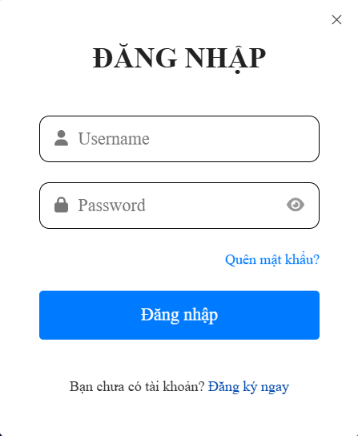

Test Case ID | Mô tả | Hành động | Điều kiện tiên quyết | Kết quả mong đợi | Kết quả thực tế | Kết quả |  |  | Kết quả |  |  | Chú thích
 |  |  |  |  |  | Vòng 1 |  |  | Vòng 2
 |  |  |  |  |  | Trạng thái | Ngày kiểm tra | Người kiểm tra | Trạng thái | Ngày kiểm tra | Người kiểm tra
GUI_SHOW Trang đăng nhập
GUI-DN01 | [ Đăng nhập ] Text |  | Trang load thành công | Label: Black Status : Enable |  | Passed |  | Pháp
GUI-DN02 | [Username ] Textbox |  | Trang load thành công | Label : Black Status : Enable |  | Passed |  | Pháp
GUI-DN03 | [ Password ] Textbox |  | Trang load thành công | Label : Black Status : Enable |  | Passed |  | Pháp
GUI-DN04 | [ Quên mật khẩu ] Link |  | Trang load thành công | Label : Blue Status : Enable |  | Passed |  | Pháp
GUI-DN05 | [ Đăng nhập ] Button |  | Đã nhập username/ password | Label : White Status : Enable |  | Passed |  | Pháp
GUI-DN06 | [ Bạn chưa có tài khoản ] Link |  | Trang load thành công | Label : Black Status : Enable |  | Passed |  | Pháp
GUI-DN07 | [ Đăng kí ngay ] Link |  | Trang load thành công | Label : Blue Status : Enable |  | Passed |  | Pháp
FUNCTION_SHOW Trang đăng nhập
FUNC-DN01 | Đăng nhập thành công với tài khoản | 1.Nhập username/password hợp lệ 2.Nhấn đăng nhập | Truy cập vào hệ thống | Chuyển đến trang chủ và hiện thị đăng nhập thành công |  | Passed |  | Pháp
FUNC-DN02 | Đăng nhập thất bại khi nhập sai username hoặc password | 1.Nhập username hoặc password sai 2.Nhấn Đăng nhập | Truy cập vào hệ thống | Hệ thống thông báo lỗi : " sai tên đăng nhập hoặc mật khẩu" |  | Passed |  | Pháp
FUNC-DN03 | Khi bỏ trống username | 1.Để trống username 2.Nhập password 3.Nhấn đăng nhập | Truy cập vào hệ thống | Hiện thị thông báo lỗi : " Vui long nhập đầy đủ thông tin " |  |  |  | Pháp
FUNC-DN04 | Khi bỏ trống password | 1. Nhập username 2.Để trống password 3.Nhấn đăng nhập | Truy cập vào hệ thống | Hiện thị thông báo lỗi : " Vui lòng nhập đầy đủ thông tin " |  | Passed |  | Pháp
FUNC-DN05 | Kiếm tra chức năng "Quên mật khẩu " | Nhấn "Quên mật khẩu" | Truy cập vào hệ thống | Chuyển đến trang " Quên mật khẩu " |  | Passed |  | Pháp
FUNC-DN06 | Kiếm tra chức năng "Đăng kí ngay " | Nhấn "Đăng kí ngay" | Truy cập vào hệ thống | Chuyển đến trang " Đăng kí " |  | Passed |  | Pháp

Quên mật khẩu
Project Name | XÂY DỰNG HỆ THỐNG QUẢN LÝ VÀ KIỂM DUYỆT VĂN BẢN TÍCH HỢP CHỮ KÝ SỐ VỚI THUẬT TOÁN RSA
Module Code | Quên mật khẩu
 | Hoàn thành | Lỗi | Chưa kiểm tra | Bị chăn | Tổng số trường hợp thử nghiệm
Round 1
Round 2
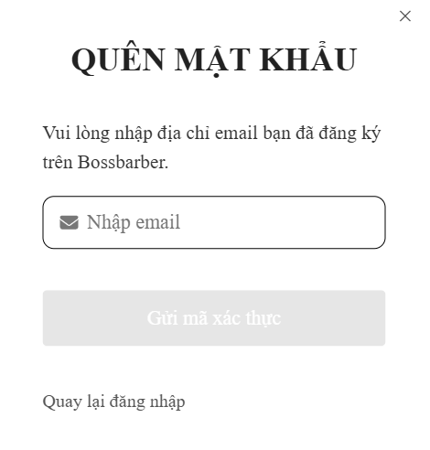

Test Case ID | Mô tả | Hành động | Điều kiện tiên quyết | Kết quả mong đợi | Kết quả thực tế | Kết quả |  |  | Kết quả |  |  | Chú thích
 |  |  |  |  |  | Vòng 1 |  |  | Vòng 2
 |  |  |  |  |  | Trạng thái | Ngày kiểm tra | Người kiểm tra | Trạng thái | Ngày kiểm tra | Người kiểm tra
GUI_SHOW Trang quên mật khẩu
GUI-QNK01 | [Quên mật khẩu] Text |  | Trang Load thành công | Label : Black Status : Enable | Label : Black Status : Enable | Passed
GUI-QNK02 | [ Hướng dẫn ] Text |  | Trang Load thành công
GUI-QNK03 | [ Nhập email ] Textbox |  | Trang Load thành công | Label : Grey Status : Enable | Label : Grey Status : Enable | Passed
GUI-QNK04 | [ Gửi mã xác thực ] Button |  | Trang Load thành công | Label : White Status : Enable | Label : White Status : Enable | Passed
GUI-QNK05 | [ Quay lai đăng nhập ] Link |  | Trang Load thành công | Label : Grey Status : Enable | Label : Grey Status : Enable | Passed
FUNCTION_SHOW Quên mật khẩu
FUNC-QNK01 | Nhập đúng email | 1. Nhập email 2.Nhấn gữi mã xác thực | Email đã đăng kí trong hệ thống | Nhận mã xác thực qua email | Nhận mã xác thực qua email | Passed
FUNC-QNK02 | Khi bỏ trống nhập email | 1.Để trống nhập email 2.Nhấn gửi mã xác thực | Trang Load thành công | Không thực hiện được | Không thực hiện được | Passed
FUNC-QNK03 | Thực hiện thật bại khi nhập email sai | 1.Nhập email sai 2.Nhấn gửi mã xác thực | Trang Load thành công | Hệ thống thông báo lỗi : " Email không tồn tại " | Hệ thống thông báo lỗi : " Email không tồn tại " | Passed
FUNC-QNK04 | Kiếm tra chức năng " Quay lại đăng nhập " | 1.Nhấn " Quay lại đăng nhập " | Trang Load thành công | Chuyển hướng về trang đăng nhập | Chuyển hướng về trang đăng nhập | Passed

Đăng kí
Project Name | XÂY DỰNG HỆ THỐNG QUẢN LÝ VÀ KIỂM DUYỆT VĂN BẢN TÍCH HỢP CHỮ KÝ SỐ VỚI THUẬT TOÁN RSA
Module Code | Đăng kí
 | Hoàn thành | Lỗi | Chưa kiểm tra | Bị chăn | Tổng số trường hợp thử nghiệm
Round 1
Round 2

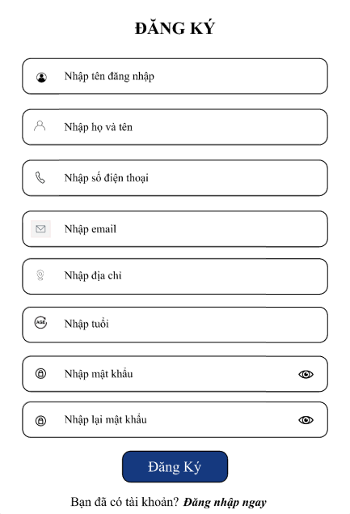

Test Case ID | Mô tả | Hành động | Điều kiện tiên quyết | Kết quả mong đợi | Kết quả thực tế | Kết quả |  |  | Kết quả |  |  | Chú thích
 |  |  |  |  |  | Vòng 1 |  |  | Vòng 2
 |  |  |  |  |  | Trạng thái | Ngày kiểm tra | Người kiểm tra | Trạng thái | Ngày kiểm tra | Người kiểm tra
GUI_SHOW Trang đăng kí
GUI-ĐK01 | [ Đăng kí ] Text |  | Trang Load thành công | Label : Black Status : Enable | Label : Black Status : Enable | Passed
GUI-ĐK02 | [ Nhập tên đăng nhập] Textbox |  | Trang Load thành công | Label : Black Status : Enable | Label : Black Status : Enable | Passed
GUI-ĐK03 | [ Nhập họ và tên ] Textbox |  | Trang Load thành công | Label : Black Status : Enable | Label : Black Status : Enable | Passed
GUI-ĐK04 | [ Nhập số điện thoại ] Textbox |  | Trang Load thành công | Label : Black Status : Enable | Label : Black Status : Enable | Passed
GUI-ĐK05 | [ Nhập email ] Textbox |  | Trang Load thành công | Label : Black Status : Enable | Label : Black Status : Enable | Passed
GUI-ĐK06 | [ Nhập địa chỉ ] Textbox |  | Trang Load thành công | Label : Black Status : Enable | Label : Black Status : Enable | Passed
GUI-ĐK07 | [ Nhập tuổi ] Textbox |  | Trang Load thành công | Label : Black Status : Enable | Label : Black Status : Enable | Passed
GUI-ĐK08 | [ Nhập mật khẩu ] Textbox |  | Trang Load thành công | Label : Black Status : Enable | Label : Black Status : Enable | Passed
GUI-ĐK09 | [ Nhập lại mật khẩu ] Textbox |  | Trang Load thành công | Label : Black Status : Enable | Label : Black Status : Enable | Passed
GUI-ĐK10 | [ Đăng kí ] Button |  | Trang Load thành công | Label : White Status : Enable | Label : White Status : Enable | Passed
GUI-ĐK11 | [ Bạn đã có tài khoản? ] Link |  | Trang Load thành công | Label : Black Status : Enable | Label : Black Status : Enable | Passed
GUI-ĐK12 | [Đăng nhập ngay ] Link |  | Trang Load thành công | Label : Black Status : Enable | Label : Black Status : Enable | Passed
FUNCTION_SHOW Trang đăng kí
FUNC-ĐK01 | Đăng kí tài khoản thành công | 1.Nhập đầy đủ thông tin theo yêu cầu 2.Nhấn đăng kí |  | Hệ thống hiện thị : " Đăng kí thành công " | Hệ thống hiện thị : " Đăng kí thành công " | Passed
FUNC-ĐK02 | Khi bỏ trống tên đăng nhập | 1.Để trống tên đăng nhập 2.Điền các thông tin còn lại theo yêu cầu 3.Nhấn đăng kí |  | Hệ thống hiện thị lỗi : " Lỗi hệ thống khi đăng kí " | Hệ thống hiện thị lỗi : " Lỗi hệ thống khi đăng kí " | Passed
FUNC-ĐK03 | Khi bỏ trống họ và tên | 1.Để trống họ và tên 2.Điền các thông tin còn lại theo yêu cầu 3.Nhấn đăng kí |  | Hệ thống hiện thị lỗi : " Lỗi hệ thống khi đăng kí " | Hệ thống hiện thị lỗi : " Lỗi hệ thống khi đăng kí " | Passed
FUNC-ĐK04 | Khỉ bỏ trống số điện thoại | 1.Để trống số điện thoại 2.Điền các thông tin còn lại theo yêu cầu 3.Nhấn đăng kí |  | Hệ thống hiện thị lỗi : "Số điện thoại không hợp lệ " | Hệ thống hiện thị lỗi : "Số điện thoại không hợp lệ " | Passed
FUNC-ĐK05 | Khi bỏ trống email | 1.Để trống email 2.Điền các thông tin còn lại theo yêu cầu 3.Nhấn đăng kí |  | Hệ thống hiện thị lỗi : " Email không hợp lệ " | Hệ thống hiện thị lỗi : " Email không hợp lệ " | Passed
FUNC-ĐK06 | Khi bỏ trống địa chỉ | 1.Để trống địa chỉ 2.Điền các thông tin còn lại theo yêu cầu 3.Nhấn đăng kí |  | Hệ thông hiện thị lỗi : " Lỗi hệ thống khi đăng kí " | Hệ thông hiện thị lỗi : " Lỗi hệ thống khi đăng kí " | Passed
FUNC-ĐK07 | Khi bỏ trống tuổi | 1.Để trống tuổi 2.Điền các thông tin còn lại theo yêu cầu 3.Nhấn đăng kí |  | Hệ thông hiện thị lỗi : " Lỗi hệ thống khi đăng kí " | Hệ thông hiện thị lỗi : " Lỗi hệ thống khi đăng kí "
FUNC-ĐK08 | Khi bỏ trống nhập mật khẩu | 1.Để trốngnhập mật khẩu 2.Điền các thông tin còn lại theo yêu cầu 3.Nhấn đăng kí |  | Hệ thông hiện thị lỗi : " Mật khẩu phải có ít nhất 6 kí tự " | Hệ thông hiện thị lỗi : " Mật khẩu phải có ít nhất 6 kí tự " | Passed
FUNC-ĐK09 | Khi bỏ trống nhập lại mật khẩu | 1.Để trống nhập lại mật khẩu 2.Điền các thông tin còn lại theo yêu cầu 3.Nhấn đăng kí |  | Hệ thống hiện thị lỗi : " Mật khẩu nhập lại Không khớp " | Hệ thống hiện thị lỗi : " Mật khẩu nhập lại Không khớp " | Passed
FUNC-ĐK10 | Kiểm tra chức năng " Đăng nhập ngay " | Nhấn " đăng nhập ngay " |  | Chuyển hướng về trang đăng nhập | Chuyển hướng về trang đăng nhập | Passed

